Info
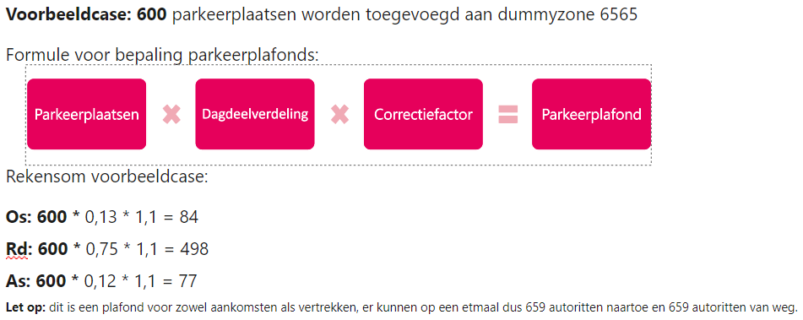
V-MRDH3.0 | Overzichtssheet parkeerplaatsen per deelgebied en opbouw van huidige parkeerplafonds |  | Legenda
 |  | Rotterdam
De informatie in deze sheet kan worden gebruikt om bijvoorbeeld een inschatting te doen voor gebieden |  | Den Haag
parkeerplafonds voor nieuw te ontwikkelen gebieden of om aanpassingen te doen op de plafonds voor bestaande gebieden. |  | Verfijning tbv parkeerplafond tov de 65 gebieden
 |  | Geen plafonds (binnen studiegebied)
 |  | Geen plafonds (buiten studiegebied)
Gebiedsnummer | Nummer van het parkeergebied
Gebied | Naam van het parkeergebied
Aantal Parkeerplaatsen 2020 | Aantal parkeerplaatsen in het parkeergebied met stedelijkheidsgraad 5 of 6
Aantal Parkeerplaatsen 2030H/SR | Aantal parkeerplaatsen in het parkeergebied met stedelijkheidsgraad 5 of 6
Aantal Parkeerplaatsen 2040H/SR | Aantal parkeerplaatsen in het parkeergebied met stedelijkheidsgraad 5 of 6
Aantal Parkeerplaatsen 2040L | Aantal parkeerplaatsen in het parkeergebied met stedelijkheidsgraad 5 of 6
Aandeel Os | Percentage ritten gemaakt in de ochtendspits t.o.v. een etmaal, gebruikt om parkeerplafonds per dagdeel te bepalen.
Aandeel Rd | Percentage ritten gemaakt in de restdag t.o.v. een etmaal, gebruikt om parkeerplafonds per dagdeel te bepalen.
Aandeel As | Percentage ritten gemaakt in de avondspits t.o.v. een etmaal, gebruikt om parkeerplafonds per dagdeel te bepalen.
ParkeercapaciteitCorrectie 2020 | Correctiefactor om van parkeerplaatsen naar plafonds te komen die bepaald is voor de parkeerplaatsen die in 2020 aanwezig waren
ParkeercapaciteitCorrectie prognoses | Correctiefactor m van parkeerplaatsen naar plafonds te komen die bepaald is voor de parkeerplaatsen die na 2020 worden ontwikkeld

